ALS 10 BAZAR
PEDIDO DE COMPRA ALS 10 |  |  |  |  |  |  |  |  | OBSERVAÇÕES:
N° PEDIDO |  |  |  | CONTATO |  |  | DATA PEDIDO | 2026-07-10 | 37.144.240/0001-70 |  |  | AGENDAR ENTREGA
FORNECEDOR: | VR VAROES |  |  |  |  |  | DATA ENTREGA | IMEDIATO | als.conecta@gmail.com |  |  | (42) 9 9136-5009
VENDEDOR: | RODRIGO |  |  |  |  |  | % OFF | 100% | Rafael (55) 9. 9659-6315 |  |  | DESCARREGAMENTO POR CONTA DO FORNECEDOR
COND. PAG. | BOLETO 30/45/60/75/90/105 |  |  |  |  |  | PROGRAMAÇÃO |  | Bruna (55) 9. 3618-5609
REGIME | PRESUMIDO
ACRESCIMOS: | FRETE | CIF | ST | NÃO | IPI | NÃO | DIFAL | SIM
REFERÊNCIA DE FÁBRICA | DESCRIÇÃO PRODUTO |  |  |  | QTD NO PEC | QTD DE PEC | QTD UNI |  | VALOR TOTAL
 | TOALHA EM METRO |  |  |  | 30 |  | 0 | R$ 5.20 | R$ 0.00 | 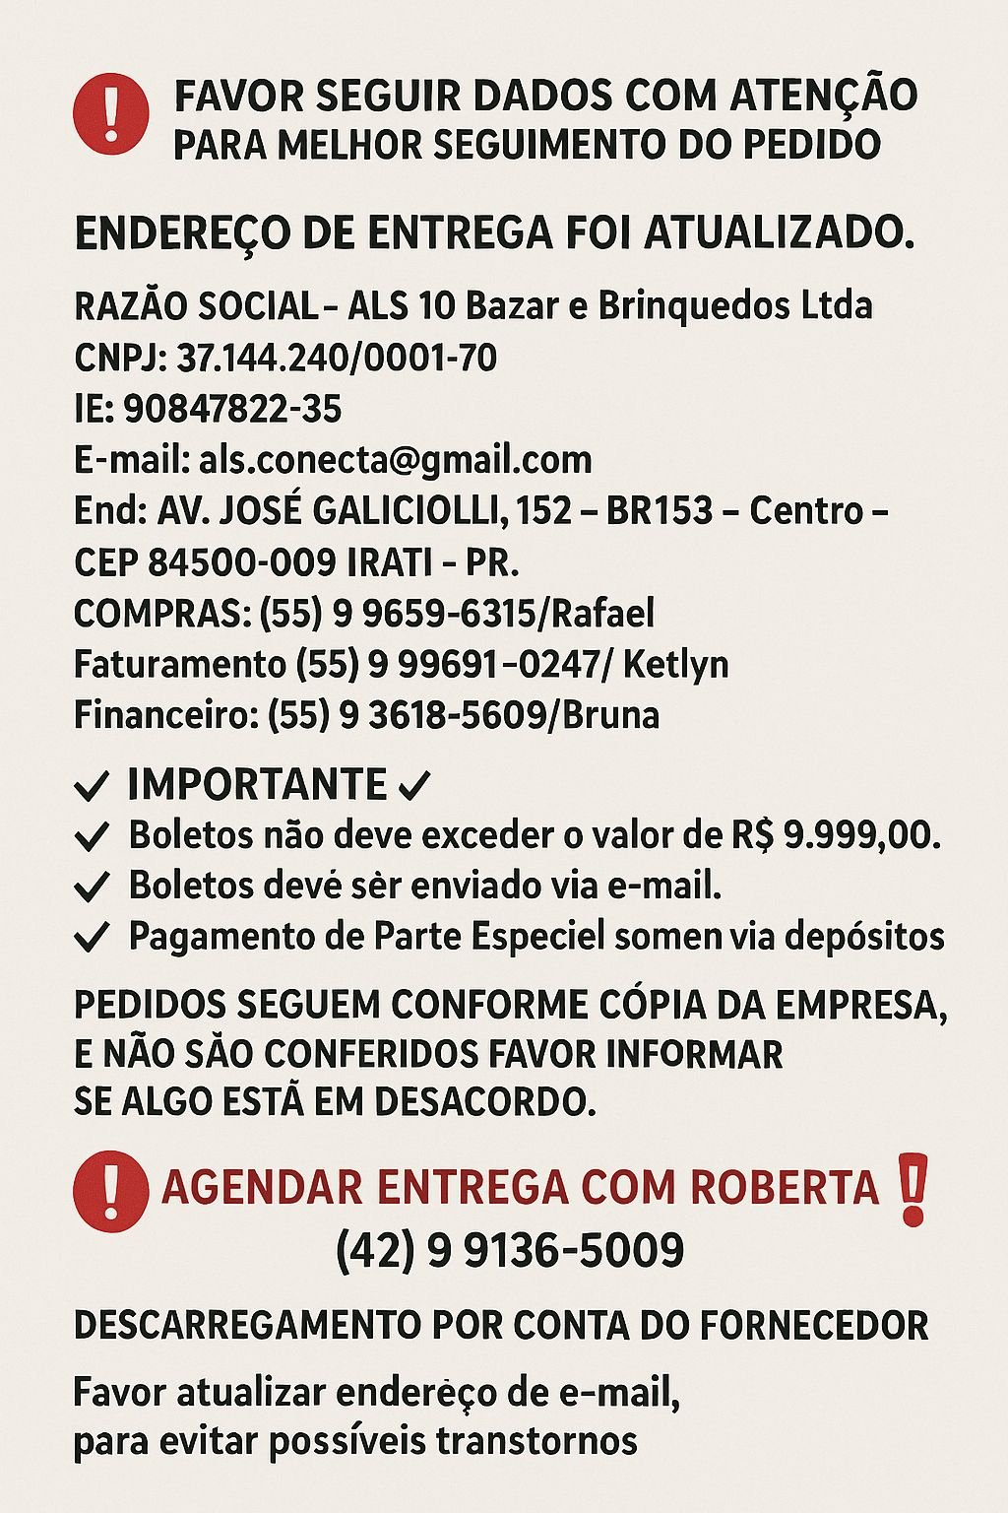
 | TOALHA EM METRO TRANSPARENTE |  |  |  | 30 |  | 0 |  | R$ 0.00
 | CORTINA BLACK OUT 1,40 X 1,00 |  |  |  | 50 |  | 0 | R$ 7.50 | R$ 0.00
 | CORTINA DE BOX 1,80 X 1,20 |  |  |  | 50 |  | 0 |  | R$ 0.00
 | CAPA MAQ. DE LAVAR 12/17KG |  |  |  | 25 |  | 0 | R$ 7.50 | R$ 0.00
 | CAPA MAQ. DE LAVAR 7/11KG |  |  |  | 25 |  | 0 | R$ 7.50 | R$ 0.00
 | VARAO DE CORTINA 1,5M BRANCO |  |  |  | 10 | 40 | 400 | R$ 5.60 | R$ 2,240.00
 | VARAO DE CORTINA 2M BRANCO |  |  |  | 10 | 40 | 400 | R$ 6.50 | R$ 2,600.00
 | VARAO DE CORTINA 2,5M BRANCO |  |  |  | 10 | 40 | 400 | R$ 7.60 | R$ 3,040.00
 | VARAO DE CORTINA 1,5M IMBUIA |  |  |  | 10 | 40 | 400 | R$ 5.60 | R$ 2,240.00
 | VARAO DE CORTINA 2M IMBUIA |  |  |  | 10 | 60 | 600 | R$ 6.50 | R$ 3,900.00
 | VARAO DE CORTINA 2,5M IMBUIA |  |  |  | 10 | 40 | 400 | R$ 7.60 | R$ 3,040.00
 | VARAO DE CORTINA 1,5M BEGE |  |  |  | 10 | 40 | 400 | R$ 5.60 | R$ 2,240.00
 | VARAO DE CORTINA 2M BEGE |  |  |  | 10 | 40 | 400 | R$ 6.50 | R$ 2,600.00
 | VARAO DE CORTINA 2,5M BEGE |  |  |  | 10 | 40 | 400 | R$ 7.60 | R$ 3,040.00
 | VARAO 2M ROSA |  |  |  | 10 | 50 | 500 | R$ 6.50 | R$ 3,250.00
 | VARAO 2M AZUL |  |  |  | 10 | 50 | 500 | R$ 6.50 | R$ 3,250.00
 |  |  |  |  |  |  | 0 |  | R$ 0.00
 |  |  |  |  |  |  | 0 |  | R$ 0.00
PEDIDO FATURAR NO PRESUMIDO CREDITO DE 12% |  |  |  |  |  |  | 0 |  | R$ 0.00
 |  |  |  |  |  |  | 0 |  | R$ 0.00
 |  |  |  |  |  |  | 0 |  | R$ 0.00
 |  |  |  |  |  |  | 0 |  | R$ 0.00
MANDAR 2 EXPOSITOR |  |  |  |  |  |  | 0 |  | R$ 0.00
 |  |  |  |  |  |  | 0 |  | R$ 0.00
 |  |  |  |  |  |  | 0 |  | R$ 0.00
 |  |  |  |  |  |  | 0 |  | R$ 0.00
 |  |  |  |  |  |  | 0 |  | R$ 0.00
 |  |  |  |  |  |  | 0 |  | R$ 0.00
 |  |  |  |  |  |  | 0 |  | R$ 0.00
 |  |  |  |  |  |  | 0 |  | R$ 0.00
 |  |  |  |  |  |  | 0 |  | R$ 0.00
 |  |  |  |  |  |  | 0 |  | R$ 0.00
 |  |  |  |  |  |  | 0 |  | R$ 0.00
 |  |  |  |  |  |  | 0 |  | R$ 0.00
 |  |  |  |  |  |  | 0 |  | R$ 0.00
 |  |  |  |  |  |  | 0 |  | R$ 0.00
 |  |  |  |  |  |  | 0 |  | R$ 0.00
 |  |  |  |  |  |  | 0 |  | R$ 0.00
 |  |  |  |  |  |  | 0 |  | R$ 0.00
 |  |  |  |  |  |  | 0 |  | R$ 0.00
 |  |  |  |  |  |  | 0 |  | R$ 0.00
 |  |  |  |  |  |  | 0 |  | R$ 0.00
 |  |  |  |  |  |  | 0 |  | R$ 0.00
 |  |  |  |  |  |  | 0 |  | R$ 0.00
 |  |  |  |  |  |  | 0 |  | R$ 0.00
 |  |  |  |  |  |  | 0 |  | R$ 0.00
 |  |  |  |  |  |  | 0 |  | R$ 0.00
 |  |  |  |  |  |  | 0 |  | R$ 0.00
 |  |  |  |  |  |  | 0 |  | R$ 0.00
 |  |  |  |  |  |  | 0 |  | R$ 0.00
 |  |  |  |  |  |  | 0 |  | R$ 0.00
 |  |  |  |  |  |  | 0 |  | R$ 0.00
 |  |  |  |  |  |  | 0 |  | R$ 0.00
 |  |  |  |  |  |  | 0 |  | R$ 0.00
 |  |  |  |  |  |  | 0 |  | R$ 0.00
 |  |  |  |  |  |  | 0 |  | R$ 0.00
 |  |  |  |  |  |  | 0 |  | R$ 0.00
 |  |  |  |  |  |  | 0 |  | R$ 0.00
 |  |  |  |  |  |  | 0 |  | R$ 0.00
 |  |  |  |  |  |  | 0 |  | R$ 0.00
 |  |  |  |  |  |  | 0 |  | R$ 0.00
CONFERENTE |  |  |  |  |  |  | 0 |  | R$ 0.00
 |  |  |  |  |  |  | 0 |  | R$ 0.00
POSSUI AVARIAS? | SIM |  | NÃO |  |  |  | 0 |  | R$ 0.00
 |  |  |  |  |  |  | 0 |  | R$ 0.00
**SE POSSUIR AVARIAS APONTAR NO VERSO DA FOLHA |  |  |  |  |  |  | 0 |  | R$ 0.00
 |  |  |  |  |  | 480 | 4800 |  | R$ 31,440.00 |  | VALOR TOTAL
PREÇO MÉDIO |  |  |  |  |  |  |  | R$ 6.55 | 4800

